Sheet2
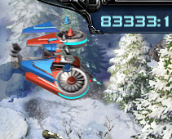
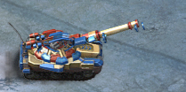
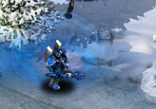

 |  |  |  | 新手

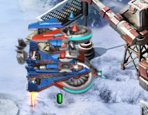
 |  |  | 末来坦克
 |  |  | 战斗要塞
 |  |  | 法国巨炮
 |  |  | 神经突击车
 |  |  | 犀牛
 |  |  | 冷冻直升机
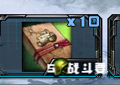

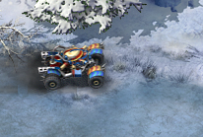
 | 0,1
-1,0 | 0,0 | 1,0
 | 0,-1

